EN
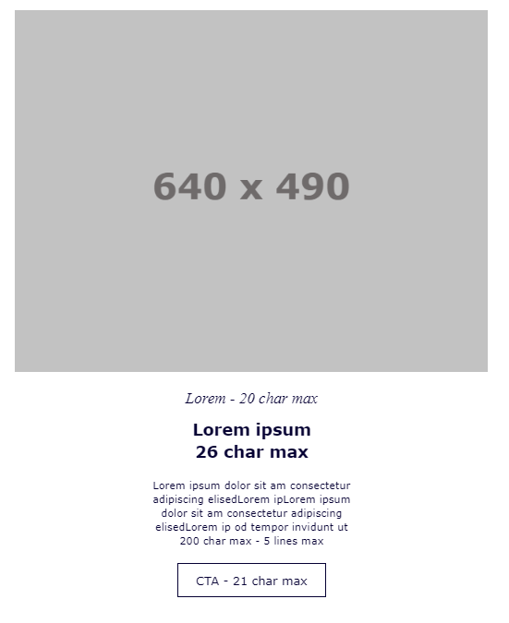
 | Approved by Joanna & Ellis | Char. Max. | Char. Written | Check
HEADER BLOCK
Subject Line | ☀️%%=ProperCase(First_Name)=%%, your EXCLUSIVE Summer Sale early access is here - click to reveal more | 40 | 102
E-card Title | Exclusively for members of ALL

MAIN OFFER BLOCK 2
Title | Soak up the sun, fun and savings | 31 | 32 | OK
Subtitle | Click to reveal the discount | 41 | 28 | OK
Text | Exciting news! You can save on a summer break of 3 nights or more in 1,000s of hotels across Europe and North Africa when you book before 4th June*. As a member of ALL, you get early access for the next 5 days, plus up to 10% extra off with your Members' Rate! Planning a city break? Sunshine on the beach? Tap on the image above and reveal your offer. | 368 | 355 | OK
CTA | Tap here | 18 | 8 | OK
URL/ RID (call to action + text) | t.b.c. |  | 6
Image name | main_offer

